Figure 2
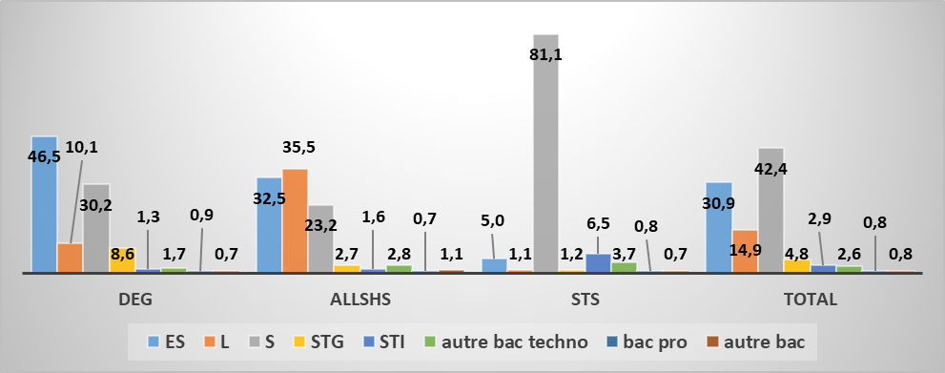
Figure 2 : Distribution des séries au baccalauréat dans les domaines de discipline en Master (en %)

 | DEG | ALLSHS | STS | Total
ES | 46.5 | 32.5 | 5.0 | 30.9
L | 10.1 | 35.5 | 1.1 | 14.9
S | 30.2 | 23.2 | 81.1 | 42.4
STG | 8.6 | 2.7 | 1.2 | 4.8
STI | 1.3 | 1.6 | 6.5 | 2.9
autre bac techno | 1.7 | 2.8 | 3.7 | 2.6
bac pro | 0.9 | 0.7 | 0.8 | 0.8
autre bac | 0.7 | 1.1 | 0.7 | 0.8
Sigles bac : ES économique et social, L littéraire, S scientifique, STG sciences et techniques de gestion, STI sciences et technologies industrielles.
Champ : 30 840 diplômés représentatifs de 43 228 diplômés de Master DEG, ALLSHS et STS dans le champ de l’enquête.
Source : MESRI/SIES, enquête d’insertion professionnelle des diplômés de Master 2014. MEN, base OCEAN pour le baccalauréat (2004 à 2009).
 | ES | L | S | STG | STI | autre bac techno | bac pro | autre bac
DEG | 46.53 | 10.07 | 30.23 | 8.56 | 1.34 | 1.65 | 0.92 | 0.7
ALLSHS | 32.47 | 35.48 | 23.16 | 2.74 | 1.57 | 2.75 | 0.7 | 1.13
STS | 4.95 | 1.06 | 81.13 | 1.18 | 6.5 | 3.73 | 0.76 | 0.69
Total | 30.86 | 14.87 | 42.42 | 4.82 | 2.85 | 2.55 | 0.81 | 0.82

Figure 3
Figure 3 : Distribution des mentions au baccalauréat dans les domaines de discipline en Master (en %)

 | DEG | ALLSHS | STS | Total
TB | 4.0 | 5.2 | 3.6 | 4.2
B | 15.9 | 16.4 | 16.3 | 16.2
AB | 36.8 | 33.2 | 33.6 | 34.8
P | 34.1 | 33.6 | 34.5 | 34.0
R | 6.7 | 7.5 | 7.7 | 7.2
NR | 2.6 | 4.2 | 4.3 | 3.6
Sigles mention : TB mention Très bien, B mention Bien, AB mention Assez Bien, P mention Passable, R baccalauréat obtenu au rattrapage, NR mention non renseignée.
Champ : 30 840 diplômés représentatifs de 43 228 diplômés de Master DEG, ALLSHS et STS dans le champ de l’enquête.
Source : MESRI/SIES, enquête d’insertion professionnelle des diplômés de Master 2014. MEN, base OCEAN pour le baccalauréat (2004 à 2009).
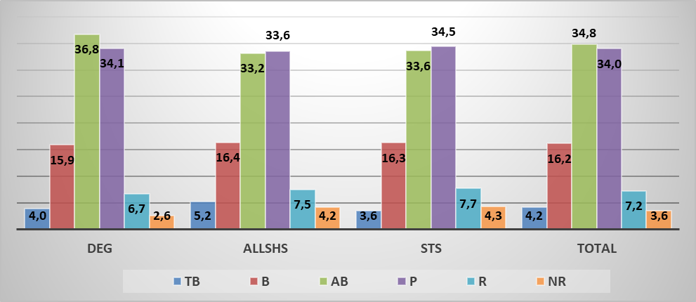
 | TB | B | AB | P | R | NR
DEG | 3.96 | 15.89 | 36.75 | 34.05 | 6.71 | 2.64
ALLSHS | 5.21 | 16.38 | 33.18 | 33.56 | 7.51 | 4.15
STS | 3.55 | 16.3 | 33.62 | 34.48 | 7.74 | 4.33
Total | 4.2 | 16.15 | 34.84 | 34.03 | 7.23 | 3.55

Figure 4
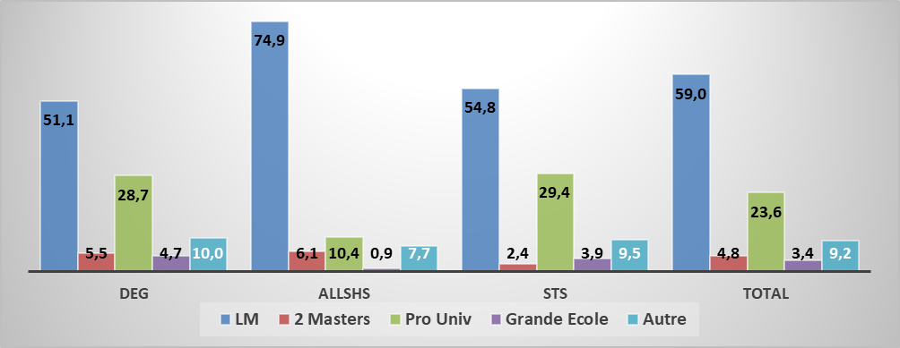
Figure 4 : Parcours dans l’enseignement supérieur selon le domaine du diplôme de Master (en %)

 | DEG | ALLSHS | STS | Total
LM | 51.1 | 74.9 | 54.8 | 59.0
2 Masters | 5.5 | 6.1 | 2.4 | 4.8
Pro Univ | 28.7 | 10.4 | 29.4 | 23.6
Grande Ecole | 4.7 | 0.9 | 3.9 | 3.4
Autre | 10.0 | 7.7 | 9.5 | 9.2
Sigles : LM : licence master, Pro Univ : passage par la voie professionnelle à l’université, Grande école : passage par une grande école, Autre : autre parcours.
Champ : 30 840 diplômés représentatifs de 43 228 diplômés de Master DEG, ALLSHS et STS dans le champ de l’enquête.
 | LM | 2 Masters | Pro Univ | Grande Ecole | Autre
DEG | 51.11 | 5.47 | 28.73 | 4.67 | 10.03
ALLSHS | 74.9 | 6.1 | 10.4 | 0.9 | 7.7
STS | 54.81 | 2.38 | 29.43 | 3.85 | 9.52
Total | 59 | 4.8 | 23.6 | 3.4 | 9.2
Source : MESRI/SIES, enquête d’insertion professionnelle des diplômés de Master 2014, SISE-Résultats université, école d’ingénieurs, écoles de management de 2005 (2006 pour les écoles de management) à 2013.

Figure 5
Figure 5 : Temps de parcours dans l’enseignement supérieur selon le domaine du diplôme de Master (en %)

 | master à l'heure | une année de retard | deux années de retard | trois années et plus
ALLSHS | 37.3 | 31.9 | 17.7 | 13.1
DEG | 45.8 | 33.0 | 14.2 | 7.0
STS | 40.1 | 33.4 | 17.1 | 9.4
TOTAL | 41.8 | 32.8 | 16.0 | 9.4
Champ : 30 840 diplômés représentatifs de 43 228 diplômés de Master DEG, ALLSHS et STS dans le champ de l’enquête.
Source : MESRI/SIES, enquête d’insertion professionnelle des diplômés de Master 2014, SISE-Résultats université, école d’ingénieurs, écoles de management de 2005 (2006 pour les écoles de management) à 2013.
 | master à l'heure | une année de retard | deux années de retard | trois années et plus
ALLSHS | 37.3 | 31.9 | 17.7 | 13.1
DEG | 45.8 | 33 | 14.2 | 7
STS | 40.2 | 33.4 | 17.1 | 9.4
TOTAL | 41.8 | 32.8 | 16 | 9.4

Figure 9
Figure 9 : Rémunération mensuelle médiane nette des emplois à 30 mois occupés à temps plein par les diplômés de Master DEG selon la série et la mention du baccalauréat (en euros)

Bac et mention | Médiane
S TB | 2,246
S B | 2,183
S TB | 2246
S B | 2183
S AB | 2125
S P | 2100
S R | 2142
S NR | 2300
ES TB | 2000
ES B | 1983
ES AB | 2000
ES P | 2000
ES R | 1901
ES NR | 2117
L BTB | 1923
L AB | 1896
L PRNR | 1850
STG BTB | 1950
STG AB | 1972
STG PRNR | 1925
AUTBAC TECH MENT | 2100
AUTBAC TECH PRNR | 2058
BAC PRO | 2200
AUT BAC | 2083
S AB | 2,125
S P | 2,100
S R | 2,142
S NR | 2,300
ES TB | 2,000
ES B | 1,983
ES AB | 2,000
ES P | 2,000
ES R | 1,901
ES NR | 2,117
L BTB | 1,923
L AB | 1,896
L PRNR | 1,850
STG BTB | 1,950
STG AB | 1,972
STG PRNR | 1,925
AUTBAC TECH MENT | 2,100
AUTBAC TECH PRNR | 2,058
BAC PRO | 2,200
AUT BAC | 2,083
Sigles bac : ES économique et social, L littéraire, S scientifique, STG sciences et techniques de gestion, AUTBAC TECH autre bac technologique, AUT BAC autre bac équivalence.
Sigles mention : TB mention Très bien, B mention Bien, AB mention Assez Bien, P mention Passable, NR mention non renseignée, R baccalauréat obtenu au rattrapage, PRNR sans mention, MENT mention.
Champ : 9 604 diplômés de Master DEG en emploi occupé à temps plein à 30 mois représentatifs de 13 780 diplômés dans le champ de l’enquête.
Source : MESRI/SIES, enquête d’insertion professionnelle des diplômés de Master 2014. MEN, base OCEAN pour le baccalauréat (2004 à 2009).

Annexe 4
Annexe 4 : Rémunération mensuelle médiane nette des emplois à 30 mois occupés à temps plein par les diplômés de Master ALLSHS selon la série et la mention du baccalauréat (en euros)

Bac et mention | Médiane
S TB | 1,896
S B | 1,777
S TB | 1896
S B | 1777
S AB | 1700
S P | 1655
S R | 1800
S NR | 0
ES TB | 1776
ES B | 1725
ES AB | 1625
ES P | 1625
ES R | 1700
ES NR | 0
L TB | 1700
L B | 1780
L AB | 1608
L P | 1535
L R | 1570
L NR | 1700
Techno mention | 1608
Techno PRNR | 1504
Autre Bac | 1704
S AB | 1,700
S P | 1,655
S R | 1,800
S NR | 1 800 (ns)
ES TB | 1,776
ES B | 1,725
ES AB | 1,625
ES P | 1,625
ES R | 1,700
ES NR | 1 768 (ns)
L TB | 1,700
L B | 1,780
L AB | 1,608
L P | 1,535
L R | 1,570
L NR | 1,700
Techno mention | 1,608
Techno PRNR | 1,504
Autre Bac | 1,704

Sigles mention : TB mention Très bien, B mention Bien, AB mention Assez Bien, P mention Passable, NR mention non renseignée, R baccalauréat obtenu au rattrapage, MENT mention, PRNR sans mention.
Sigles bac : ES économique et social, L littéraire, S scientifique, STG sciences et techniques de gestion, STI sciences et technologies industrielles, ABACTECH bac technologique, AUTBAC autre bac équivalence.
Champ : 8 882 diplômés de Master ALLSHS représentatifs de 12 455 diplômés de Master ALLSHS dans le champ de l’enquête.
Source : MESRI/SIES, enquête d’insertion professionnelle des diplômés de Master 2014. MEN, base OCEAN pour le baccalauréat (2004 à 2009).

Annexe 7
Annexe 7 : Rémunération mensuelle médiane nette des emplois à 30 mois occupés à temps plein par les diplômés de Master STS selon la série et la mention du baccalauréat (en euros)

S TB | 2283
S B | 2060
S AB | 2000
S P | 1924
S R | 2000
S NR | 2275
ES MENT | 1992
ES PRNR | 1850
L | 1750
STI BTB | 2158
STI AB | 2133
STI PRNR | 2200
ABACTECH MENT | 1990
ABACTECH PRNR | 1767
AUTBAC | 2213
Bac et mention | Médiane
S TB | 2,283
S B | 2,060
S AB | 2,000
S P | 1,924
S R | 2,000
S NR | 2,275
ES MENT | 1,992
ES PRNR | 1,850
L | 1,750
STI BTB | 2,158
STI AB | 2,133
STI PRNR | 2,200
ABACTECH MENT | 1,990
ABACTECH PRNR | 1,767
AUTBAC | 2,213
Sigles mention : TB mention Très bien, B mention Bien, AB mention Assez Bien, P mention Passable, NR mention non renseignée, R baccalauréat obtenu au rattrapage, PRNR sans mention, MENT mention.
Sigles bac : ES économique et social, L littéraire, S scientifique, STI sciences et technologies industrielles, ABACTECH autre bac technologique, AUTBAC autre bac équivalence.
Champ : 8 969 diplômés de Master STS représentatifs de 12 081 diplômés de Master STS dans le champ de l’enquête.
Source : MESRI/SIES, enquête d’insertion professionnelle des diplômés de Master 2014. MEN, base OCEAN pour le baccalauréat (2004 à 2009).

